株式売買勝敗サマリ
年月別サマリ
 | 2017年度 | 2017-03-01 |  | 2017-04-01 |  | 2017-05-01 |  | 2017-06-01 |  | 2017-07-01 |  | 2017-08-01 |  | 2017-09-01
 |  | 利益 | 損失 | 利益 | 損失 | 利益 | 損失 | 利益 | 損失 | 利益 | 損失 | 利益 | 損失 | 利益 | 損失
 | 勝敗カウント | 23 | 8 | 33 | 7 | 52 | 10 | 18 | 9 | 3 | 0 | 0 | 0 | 0 | 0
 | 損益 | 386,761 | (464,363) | 287,990 | (434,971) | 350,235 | (189,592) | 245,239 | (262,510) | 22,817 | 0 | 0 | 0 | 0 | 0
 | 当月総損益 | (77,602) |  | (146,981) |  | 160,643 |  | (17,271) |  | 22,817 |  | 0 |  | 0
 | 1取引当りの平均金額 | 16,816 | (58,045) | 8,727 | (62,139) | 6,735 | (18,959) | 13,624 | (29,168) | 7,606 | 0 | 0 | 0 | #DIV/0! | #DIV/0!

 |  | 2017-10-01 |  | 2017-11-01 |  | 2017-12-01 |  | 2018-01-01 |  | 2018-02-01 |  | 2018-03-01
 |  | 利益 | 損失 | 利益 | 損失 | 利益 | 損失 | 利益 | 損失 | 利益 | 損失 | 利益 | 損失
 |  | 0 | 0 | 0 | 0 | 0 | 0 | 0 | 0 | 0 | 0 | 0 | 0
 |  | 0 | 0 | 0 | 0 | 0 | 0 | 0 | 0 | 0 | 0 | 0 | 0
 |  | 0 |  | 0 |  | 0 |  | 0 |  | 0 |  | 0
 |  | #DIV/0! | #DIV/0! | #DIV/0! | #DIV/0! | #DIV/0! | #DIV/0! | #DIV/0! | #DIV/0! | #DIV/0! | #DIV/0! | #DIV/0! | #DIV/0!

 | 総損益 | (58,394)
 | 譲渡益税・配当所得税 | (21,489) | ※下記引用
 |  |  |  |  |  |  |  | 平均取得単価*株数
証券口座別サマリ |  | 総損益 | 譲渡益税 | 配当所得税 | 実損益 | 誤差調整 | 元本 | 残高 | 現行出資額 | 買付可能額 |  | 最近の備考
 | SBI証券 | (133,328) | 0 | (365) | (133,693) | 4,294 | 2,186,800 | 2,057,401 | 2,012,593 | 44,808 |  | 力の源HDから配当1800(配当所得税徴収額365円),紹介PGで5000get
 | SMBC日興証券 | 86,272 | (17,375) | 0 | 68,897 | 0 | 420,000 | 488,897 | 485,232 | 3,665 | 資金拘束
 | 大和証券 | (30,838) | 0 | 0 | (30,838) | 0 | 300,000 | 269,162 | 0 | 269,162
 | マネックス証券 | 19,500 | (3,749) | 0 | 15,751 | 56 | 294,000 | 309,807 | 302,000 | 7,807 | 資金拘束 | 紹介PGで3000,口座開設で1000get
 | 岡三オンライン証券 | 0 | 0 | 0 | 0 | 0 | 0 | 0 | 0 | 0 |  | 口座開設で5000get 8/21全額引出

 | 総計 | (58,394) | (21,124) | (365) |  |  | 3,200,800 | 3,125,267
 |  |  | ※手動メンテ | ※手動メンテ |  | ※手動メンテ | ※手動メンテ | ※拘束分含まず | ※手動メンテ

譲渡益税_手動メンテ確認方法
■SBI証券
「口座管理」>「取引履歴」>「譲渡益税明細」
■SMBC日興証券
「残高の確認」>「特定口座 譲渡履歴」

グラフライン
 | 2017-08-29 | 2017-08-30 | 2017-08-31 | 2017-09-01 | 2017-09-04 | 2017-09-05 | 2017-09-06 | 2017-09-07 | 2017-09-08 | 2017-09-11 | 2017-09-12
日宣 | 2,293 | 2,299 | 2,300 | 2,278 | 2,236 | 2,236 | 2,230 | 2,255 | 2,245 | 2,251 | 2,235

レノバ | 1,312 | 1,220 | 1,155 | 1,131 | 1,092 | 1,037 | 1,093 | 1,093 | 1,067 | 1,078 | 1,100

ユナイテッド＆コレクティブ | 3,760 | 3,760 | 3,865 | 3,775 | 3,530 | 3,450 | 3,590 | 3,565 | 3,500 | 3,650 | 3,700

ロコンド | 2,082 | 2,124 | 2,070 | 2,075 | 1,998 | 1,915 | 1,943 | 1,918 | 1,857 | 1,900 | 1,931

ピーバンドットコム | 1,929 | 1,902 | 1,885 | 1,872 | 1,835 | 1,709 | 1,695 | 1,675 | 1,666 | 1,670 | 1,689

ファイズ | 6,070 | 6,220 | 6,270 | 6,210 | 5,900 | 5,550 | 5,370 | 5,410 | 5,580 | 5,780 | 5,700

うるる | 4,120 | 4,070 | 4,030 | 3,970 | 3,750 | 3,580 | 3,630 | 3,520 | 3,575 | 3,540 | 3,705

ほぼ日 | 5,410 | 5,250 | 5,230 | 5,210 | 5,140 | 5,060 | 5,060 | 5,080 | 5,040 | 5,050 | 5,080

ジャパンエレベーターサービスHD | 1,961 | 1,935 | 2,085 | 2,174 | 2,079 | 1,932 | 1,953 | 1,980 | 2,100 | 2,187 | 2,283

ビーグリー | 1,825 | 1,813 | 1,809 | 1,815 | 1,750 | 1,663 | 1,663 | 1,658 | 1,707 | 1,807 | 1,774

力の源HD | 2,019 | 2,035 | 2,023 | 2,005 | 1,973 | 1,950 | 1,987 | 1,979 | 1,964 | 1,971 | 1,976

インターネットインフィニティー | 10,270 | 10,350 | 10,610 | 10,370 | 10,010 | 9,180 | 9,250 | 9,170 | 8,880 | 8,990 | 9,030

フルテック | 1,067 | 1,074 | 1,070 | 1,074 | 1,071 | 1,051 | 1,063 | 1,058 | 1,055 | 1,065 | 1,082

マクロミル | 2,412 | 2,375 | 2,361 | 2,338 | 2,321 | 2,183 | 2,293 | 2,424 | 2,499 | 2,522 | 2,504

グリーンズ | 1,331 | 1,320 | 1,320 | 1,325 | 1,305 | 1,265 | 1,260 | 1,263 | 1,273 | 1,279 | 1,282

オロ | 1,555 | 1,599 | 1,616 | 1,615 | 1,578 | 1,477 | 1,408 | 1,478 | 1,434 | 1,463 | 1,482

ソレイジア・ファーマ | 349 | 343 | 341 | 334 | 318 | 301 | 308 | 301 | 304 | 306 | 314

ティーケーピー | 2,406 | 2,305 | 2,380 | 2,489 | 2,400 | 2,186 | 2,270 | 2,318 | 2,268 | 2,328 | 2,524

ズーム | 1,720 | 1,706 | 1,704 | 1,690 | 1,662 | 1,610 | 1,619 | 1,621 | 1,613 | 1,656 | 1,672

Ｎｏ．１ | 2,198 | 2,177 | 2,188 | 2,182 | 2,131 | 2,027 | 2,014 | 2,030 | 2,004 | 2,010 | 2,028

オークネット | 1,385 | 1,392 | 1,374 | 1,361 | 1,357 | 1,354 | 1,358 | 1,365 | 1,358 | 1,386 | 1,404

スシローグローバルHD | 3,480 | 3,520 | 3,515 | 3,525 | 3,530 | 3,530 | 3,500 | 3,520 | 3,530 | 3,545 | 3,510

ユーザーローカル | 6,890 | 7,020 | 7,120 | 7,080 | 6,980 | 6,540 | 6,440 | 6,410 | 6,380 | 6,700 | 6,760

ネットマーケティング | 1,447 | 1,420 | 1,444 | 1,421 | 1,362 | 1,246 | 1,274 | 1,238 | 1,276 | 1,357 | 1,376

テモナ | 5,960 | 6,350 | 6,270 | 6,060 | 5,720 | 5,270 | 5,240 | 5,120 | 5,060 | 5,250 | 5,370

ウェーブロックHD | 1,369 | 1,388 | 1,411 | 1,432 | 1,379 | 1,308 | 1,307 | 1,285 | 1,302 | 1,328 | 1,376

LIXILビバ | 1,970 | 1,966 | 1,958 | 1,976 | 1,980 | 1,982 | 1,975 | 1,960 | 1,939 | 1,946 | 1,950

旅工房 | 2,750 | 2,752 | 2,811 | 2,780 | 2,725 | 2,606 | 2,476 | 2,439 | 2,347 | 2,381 | 2,435

アセンテック | 4,225 | 4,725 | 4,525 | 4,500 | 4,390 | 3,875 | 3,820 | 3,850 | 4,065 | 4,210 | 4,160

アエリア | 2,350 | 2,366 | 2,425 | 2,361 | 2,190 | 2,071 | 2,100 | 2,083 | 2,085 | 2,036 | 2,145

アカツキ | 9,680 | 9,600 | 10,220 | 9,770 | 9,290 | 8,650 | 8,840 | 8,500 | 8,900 | 9,030 | 9,060

メイコー | 1,982 | 2,021 | 2,064 | 2,078 | 2,083 | 1,950 | 1,998 | 1,955 | 1,970 | 2,052 | 2,084

クルーズ | 2,343 | 2,338 | 2,340 | 2,408 | 2,343 | 2,275 | 2,291 | 2,350 | 2,332 | 2,400 | 2,388

サイバーステップ | 3,030 | 3,160 | 3,050 | 3,040 | 2,940 | 2,440 | 2,253 | 2,177 | 2,174 | 2,212 | 2,340

アズジェント | 3,540 | 3,450 | 3,450 | 3,410 | 3,220 | 3,125 | 3,155 | 3,065 | 3,105 | 3,180 | 3,415

リミックスポイント | 1,359 | 1,377 | 1,315 | 1,320 | 1,238 | 1,100 | 1,107 | 1,090 | 1,081 | 1,072 | 1,077

エムアップ | 1,482 | 1,450 | 1,458 | 1,451 | 1,411 | 1,357 | 1,367 | 1,318 | 1,313 | 1,358 | 1,398

ビーブレイクシステムズ | 4,020 | 4,580 | 4,855 | 4,605 | 4,295 | 3,930 | 3,890 | 4,100 | 4,075 | 4,110 | 4,395

ディーエムソリューションズ | 5,410 | 5,800 | 5,870 | 5,750 | 5,820 | 5,670 | 5,580 | 5,580 | 5,390 | 5,530 | 5,760

エコモット | 3,300 | 3,335 | 3,345 | 3,400 | 3,295 | 3,280 | 3,240 | 3,280 | 3,290 | 3,450 | 3,450

Fringe81 | 4,075 | 4,115 | 4,210 | 4,090 | 4,095 | 3,720 | 3,575 | 3,500 | 3,310 | 3,440 | 3,740

インフォテリア | 1,377 | 1,355 | 1,405 | 1,390 | 1,300 | 1,177 | 1,174 | 1,223 | 1,260 | 1,266 | 1,290

GNIグループ | 497 | 491 | 481 | 440 | 416 | 386 | 399 | 367 | 394 | 407 | 428

ツナグ・ソリューションズ | 5,000 | 5,350 | 5,250 | 5,290 | 5,060 | 4,850 | 4,730 | 4,630 | 4,510 | 4,490 | 4,660

ＳＹＳホールディングス | 3,390 | 3,370 | 3,645 | 3,635 | 3,440 | 3,295 | 3,210 | 3,250 | 3,185 | 3,245 | 3,270

GameWith | 3,190 | 3,470 | 3,235 | 3,160 | 3,120 | 2,876 | 2,820 | 2,791 | 2,795 | 2,877 | 2,972

アンジェス | 668 | 644 | 631 | 640 | 612 | 573 | 585 | 569 | 594 | 619 | 621

トレイダーズHD | 166 | 164 | 159 | 160 | 155 | 144 | 148 | 147 | 158 | 166 | 165

ソウルドアウト | 2,194 | 2,428 | 2,470 | 2,411 | 2,227 | 2,005 | 2,011 | 2,010 | 2,000 | 2,069 | 2,202

ユニフォームネクスト | 5,640 | 5,660 | 5,570 | 5,460 | 5,080 | 4,655 | 4,630 | 4,535 | 4,570 | 4,520 | 4,430

ジェイ・エス・ビー | 4,305 | 4,370 | 4,310 | 4,315 | 4,235 | 4,000 | 4,185 | 4,235 | 4,175 | 4,145 | 4,310

クロスフォー | 1,183 | 1,231 | 1,261 | 1,224 | 1,164 | 1,075 | 1,089 | 1,096 | 1,082 | 1,130 | 1,150

シェアリングテクノロジー | 2,244 | 2,330 | 2,411 | 2,376 | 2,202 | 2,005 | 2,015 | 2,050 | 2,018 | 2,069 | 2,218
トランザス | 2,999 | 3,035 | 2,990 | 2,836 | 2,546 | 2,431 | 2,465 | 2,383 | 2,317 | 2,817 | 2,618
ＵＵＵＭ | 0 | 0 | 6,160 | 5,540 | 5,040 | 5,190 | 4,955 | 4,670 | 4,500 | 4,850 | 4,680

セカンダリマイルール
セカンダリ投資参加条件
<参加時間>
 | 9:00-9:15 |  |  |  |  |  | 自分に言い聞かせること…
 | 寄付直後に参加しない |  |  |  |  |  |  | 買うことが勇気なら、買わないこともまた勇気。
 | ⇒ 値動きが読めず、博打に近い為。また15分程で相場が見えやすくなる 売却はOK |  | 失敗例 | ファイズ | 7万負け |  |  | 株は逃げない。チャンスはまた来る。準備不足なら、買うより明日に備えよ。
 |  |  |  |  |  |  |  | ルールに背くことを禁ずる。
 | 14:45-15:00 |  |  |  |  |  |  | ぽっと出の欲に負けるな。上昇株に誘われるな。大事なのは底値と反発。
 | 大引け前に参加しない |  |  |  |  |  |  | これは二人の,未来の家族のお金。君だけのモノではない。
 | ⇒ 利益確定を狙った大幅売りが発生しやすい為。 | 売却はOK | 失敗例 | JESHD | 0.5万負け

 | ⇒ よって参加時間帯は 9:15-11:30 及び 12:30-14:45とする。

<条件> |  |  |  |  |  |  |  |  | 失敗例
① | 前日出来高 100万超(ある程度の人気銘柄,但し株価との関係もあるので注意)であること。 |  | ※参加条件計算を参考 |  |  | ⑦買付失敗の場合は、止血を優先。早く認めて、タイミングを決して逃さないように。 |  |  | ソレイジア・ファーマー | 5.1万負け
② | 底値,反発を狙うこと |  |  |  |  | ⇒ -1万未満ならOK!!
 | ⇒ チャート分析をしっかり。買付,売却ともに結構手が早い場合が多い。 |  |  | 失敗例 |  | ⑧仮条件の最上限価格よりも公募価格が下がった場合は、IPO株は購入しない |  |  | スシローグローバルHD | 1.8万負け
③ | 初値直後に参加しないこと。(15分は待つこと) |  |  | ピーバン | 4.7万負け | ⇒ SMBCはペナルティがある為、応募前に要確認。意味のない応募もしない
④ | 東証二部市場には投資しないこと(不人気で伸び代も余りない) |  |  | フルテック |  | ⑧日経平均株価を注視せよ |  |  | 力の源HD | 25万負け
⑤ | 公募割れIPOでも初値で売却すること(さらに下落する) |  |  | マクロミル | 2.5万負け | ⇒マザーズ・ジャスダックといえど、影響はでる。買付・売却の判断にすること |  |  | No.1 | 6.9万負け
⑥ | 荒れた後(ストップ安・ストップ高)の銘柄には投資しないこと |  |  | IIF | 1.2万負け

 | 参考失敗例
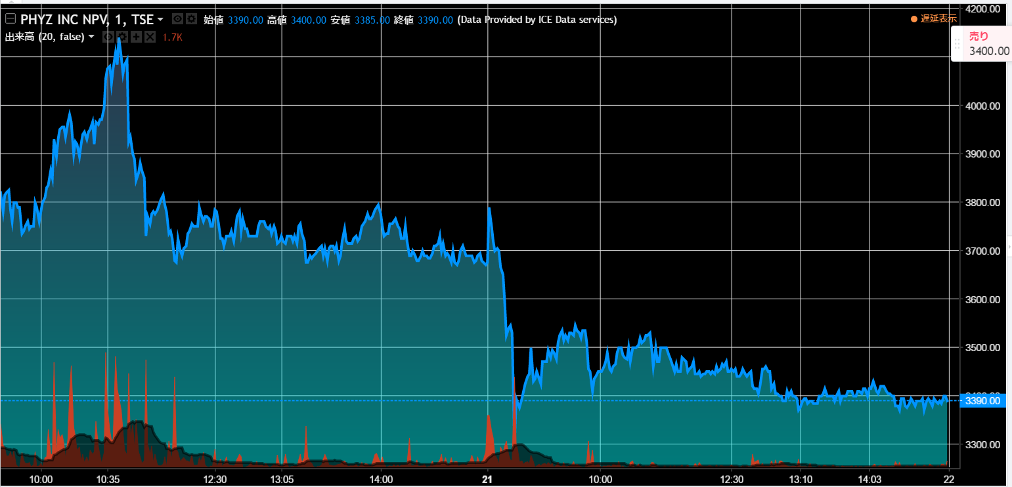

 | パターン①：終値に騙されるな
 | 前日に大きな下落があり、大幅続伸の気配有と判断。
 | 寄付直後に値上がりを確認し、200株投資。直後、急落、前日と同様の状態を呈した。 |  | 7万負け
 | ☆みえること☆
 | 前日の急落で、売らずに待ち姿勢の人が増えたこと
 | 矢印期間の押し引きで値幅があまり動かず、銘柄として人気が薄れたこと
 | 寄付直後の一時的な上昇に前日の待ち姿勢組が殺到したこと
 | ⇒ 押し引きが長引いている銘柄は例え、急落があっても反発の可能性が低く、売りが殺到する危険性も孕んでいるの要注意💀

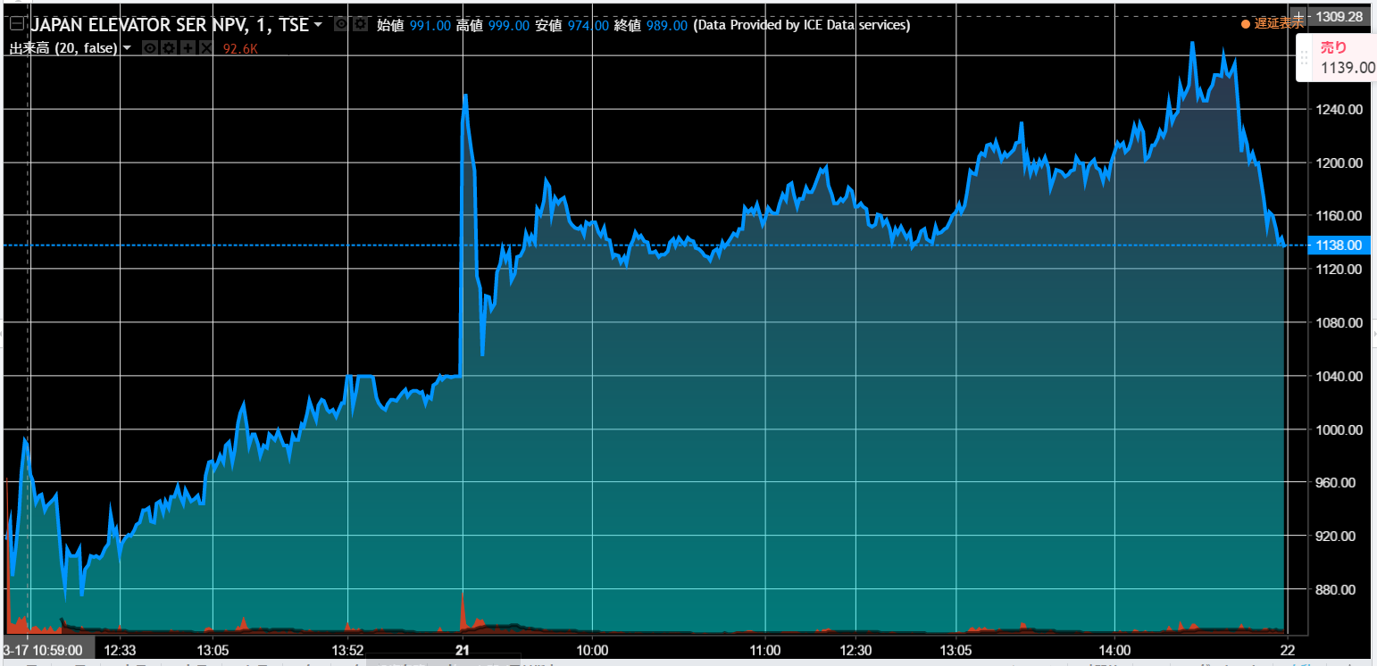

 | パターン②：翌日のポジション取りに巻き込まれるな
 | 前日のストップ高を受けて、今日も好調に続伸。(寄付直後は要注意)
 | 大引け前まで 1280円/1株 まで延びるも,大きく大暴落 1139円/1株で引けた。 1220円/1株で100株投資し、翌日持ち越しとなった。 |  |  |  |  |  | 0.5万負け
 | ☆みえること☆
 | 前日のストップ高を受けて、人気銘柄になっており、多くに人が参加していた。「今日も…」という期待有
 | 一方で利益確定を狙う or 翌日のポジション取りを狙った策略家?? の存在有。 急激な大幅売りを打ち出し、下落したことを皮切りに、大暴落が発生。
 | 14:45以降の大引け前は、上昇値こそ目を見張るものがあるが、上記のような危険性を孕んでいる為、触るべからず。少しずつが大切。
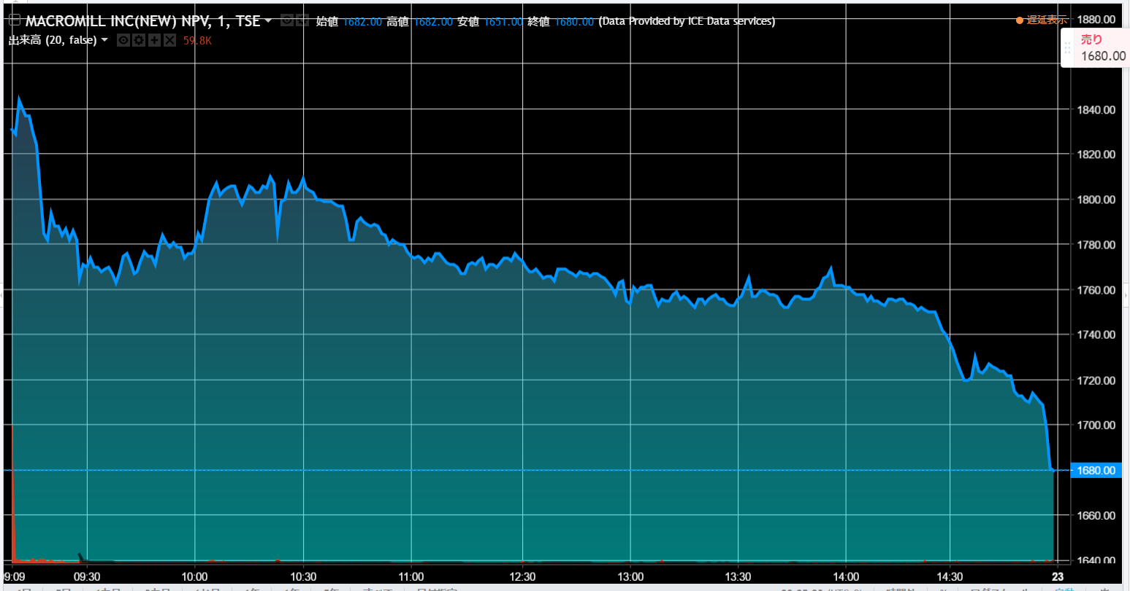

 | パターン③：潔く公募割れを受け入れるべし
 | 初のIPO当選株ということで評価が悪いと分かっっているにも関わらず、購入。
 | しかも当日、公募割れと分かるや、初値売りをやめて、続伸を期待するも、終値には1680円となる。(公募1950円,初値1867円) |  |  |  |  |  | 2.5万負け
 | ☆みえること☆
 | そもそも評価D、しかも公募割れ可能性大の当選株を購入する時点で問題であるが、それ以上に公募割れを嫌い
 | 負け戦に挑んだのが大きな間違い。IPOは一部例外を除き、初値売りに徹すること。
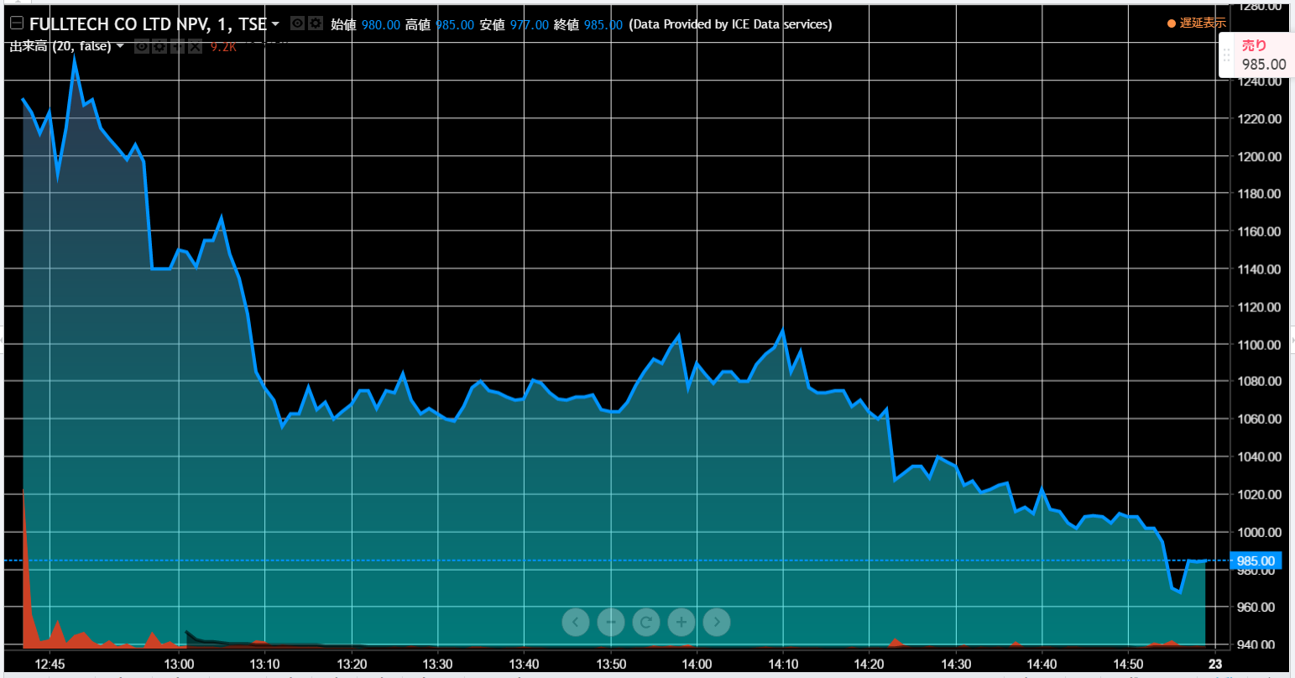

 | パターン④：東証二部には手を出すな
 | 初値1230円から大きく下落し、想定内と判断、まだ泳がせているうちに二度の下落が発生し、そこが底値と判断し1006円で300株投資。
 | 最終的なまだ下落し、985円で引けた。
 | ☆みえること☆
 | マザーズやジャスダックに比べて、東証一部、特に二部は値動きが抑えめで、且つ二部は不人気である。
 | 底値判断を例え、的中してもリターンは弱いだろう。手をださないことが賢明。

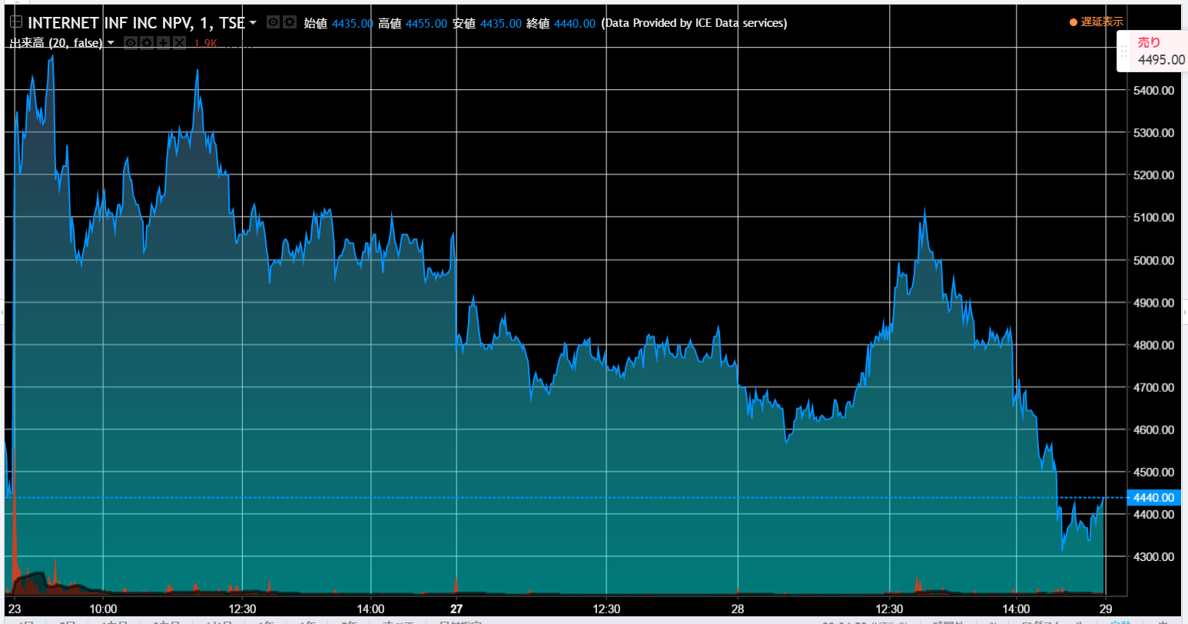

 | パターン⑤：既に大きな上昇・下落を繰り返してきた銘柄は出来高不足に陥りやすい |  |  |  |  | 2日間持越した末に
 | 前日、前々日とストップ安・ストップ高を経験してきた一見人気の銘柄だったが、自分が資金を投下した時点で市場の興味が減少していた。 |  |  |  |  |  | 1.1万負け
 | 下落続きのなか、急浮上した段階でなんとか大敗することなく売却することができた。
 | ☆みえること☆
 | 50万を超える投資をした場合、売却できずに持越すこともある。その場合、早く結果が出やすいのは人気銘柄である。
 | 市場の興味が逸れた時に投下することは非常に労力と資金を無駄に拘束してしまうので注意。
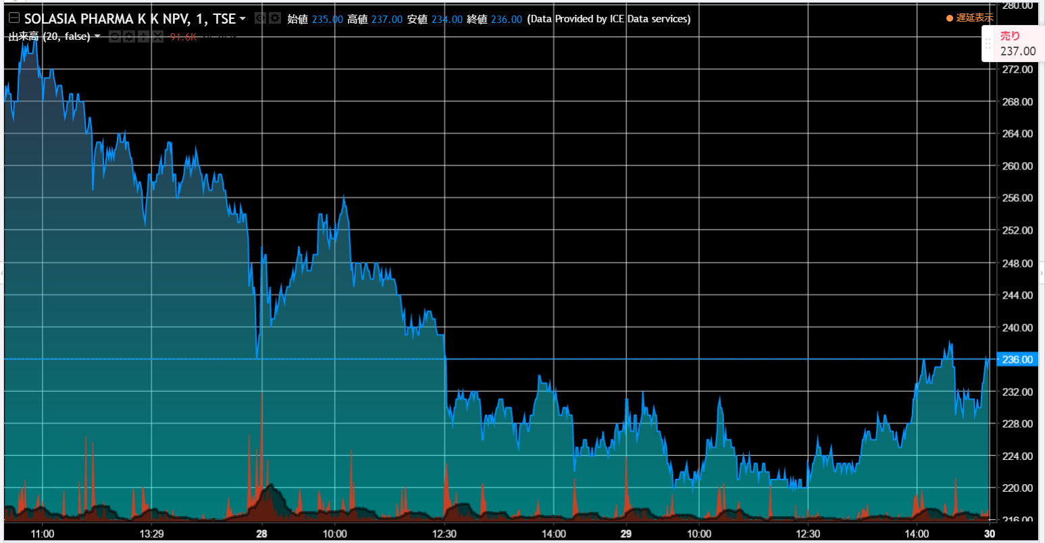

 | パターン⑥：買付失敗はある。その場合、利益よりも損失を最小限にすることを考えよ。
 | 256円で2000株購入。猪突猛進的な購入に、失敗したなぁと実感。 |  |  |  |  | 5.1万負け
 | その場合、利益確保よりも損失を最小限にするタイミングを見計らう必要がある。
 | 上記では、購入日翌日の早期のタイミングで250～256円を推移した時間がある。前日終わりの急落に反発した格好で
 | このタイミングを見過ごした(利益確保できないからとスルーした)ことに問題がある。
 | 最終的に下落が続き、231円で売却。大きな損失を被った。
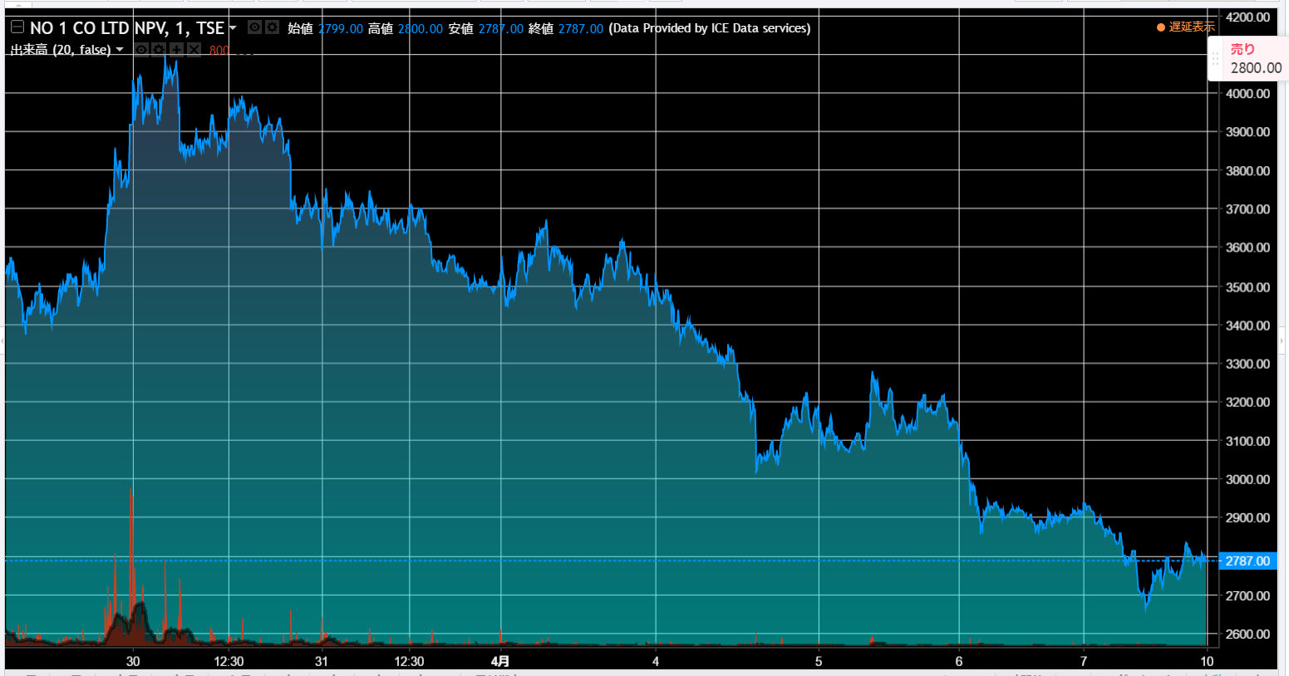
 |  |  |  |  |  | 6.9万負け |  |  |  |  | 25万負け
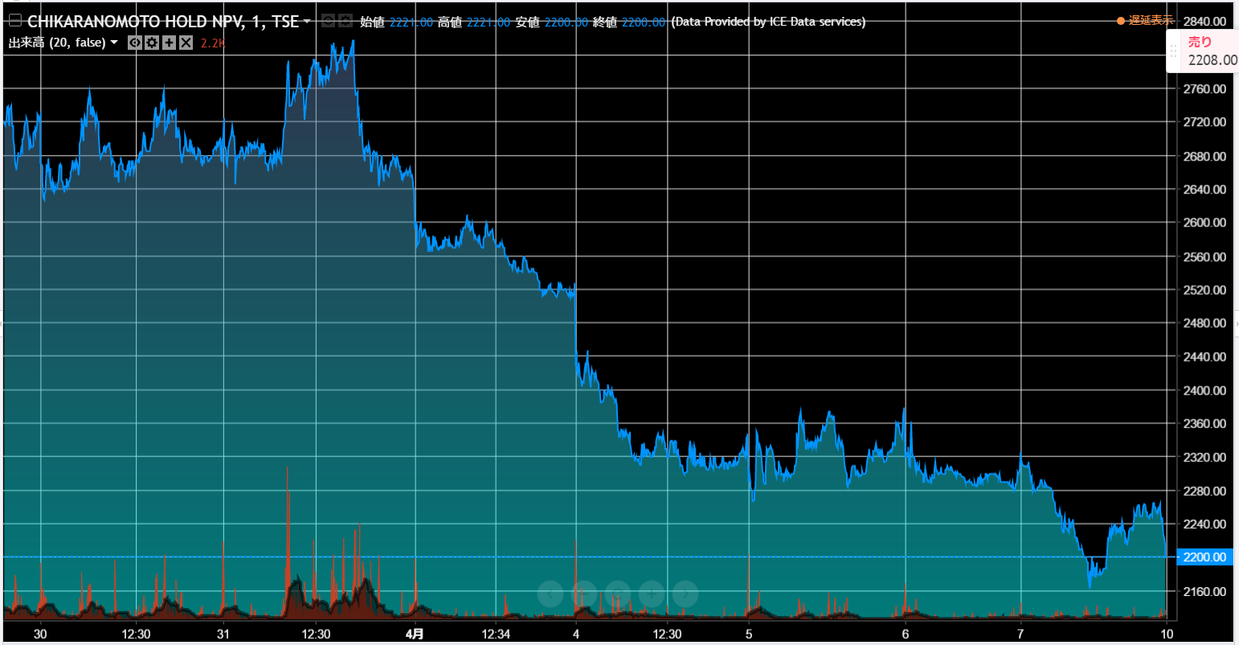

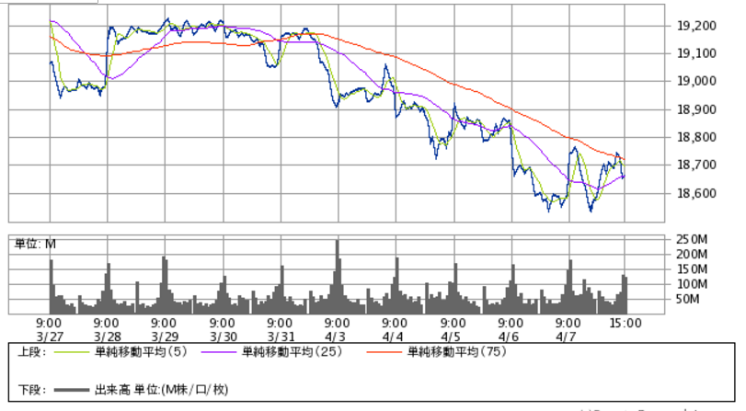
 |  |  |  |  |  |  |  | パターン⑦：日本経済の影響を考慮せよ
 |  |  |  |  |  |  |  | 3/31に力の源HDを2680円で500株、4/3にNo.1を3490円で100株買付。
 |  |  |  |  |  |  |  | その後、日経平均は心理線である19000円を割って下落が進み、昨年来の安値へ。
 |  |  |  |  |  |  |  | 上記銘柄も、その余波を受けて、下落、4日待つ法則に則った結果、5日後の4/7には
 |  |  |  |  |  |  |  | 力の源HDを2200円、4/3にNo.1は2815円で売却することになった。
 |  |  |  |  |  |  |  | ⇒ この結果、総損益は-15万に転落。トレーディング行為へ恐怖を覚えることに。。。
 |  |  |  |  |  |  |  | ☆みえること☆
 |  |  |  |  |  |  |  | 日本経済状況について、マザーズ、ジャスダックは東証1部・2部程、影響を受けないと考えていたが、
 |  |  |  |  |  |  |  | 状況によっては大きく影響を受けることになる。
 |  |  |  |  |  |  |  | 心理線から下落中は注視していく必要がある。

 |  |  |  |  |  |  |  | ★追記★
 |  |  |  |  |  |  |  | ⇒影響順序 (※影響とは投資家資金の流入度合) は上下落共に東証一部、二部から始まる
 |  |  |  |  |  |  |  | 例：東証一部、二部で買い傾向(その間、マザーズ、ジャスダック共に売り先行)、その後、マザーズ、ジャスダックに資金流入

【OLD】セカンダリマイルール
 |  |  |  |  |  |  |  |  |  |  | 上場日 |  |  | 上場日 | ※上場日の場合は初期値の比較
評価 | 銘柄名 | 公開価格 | 初値 | 騰落率 | 買付額 | 買付株数 | 売却額 | 手数料 | 損益計 |  | 2017-03-07 | 2017-03-08 | 前日比 | 2017-03-09 | 前日比 | 前々日比 | 2017-03-10 | 前日比 | 前々日比 | 三日目比
 | 日宣 | 1,600 | 3,000 | 87.5% |  |  |  |  |  |  | 2,519 | 2,603 | 3.33% | 2,592 | -0.42% | 2.90% | 2,632 | 1.54% | 1.11% | 4.49%
C | レノバ | 750 | 1,125 | 50% |  |  |  |  |  |  | 1,990 | 1,915 | -3.77% | 1,872 | -2.25% | -5.93% | 2,073 | 10.74% | 8.25% | 4.17%
B | ユナイテッド＆コレクティブ | 1,620 | 4,500 | 177.78% |  |  |  |  |  |  | 5,600 | 5,380 | -3.93% | 5,550 | 3.16% | -0.89% | 5,320 | -4.14% | -1.12% | -5.00%
D | ロコンド | 1,850 | 2,625 | 41.89% |  |  |  |  |  |  | 2,735 | 2,402 | -12.18% | 2,270 | -5.50% | -17.00% | 2,351 | 3.57% | -2.12% | -14.04%
C | ピーバンドットコム | 1,650 | 3,530 | 113.94% | 3,550 | 200 | 3,320 | 1,050 | (47,050) |  |  |  |  | 2,850 | -19.26% |  | 3,350 | 17.54%

 |  |  |  | 15% | 10% | 5% | 3% | -3% | -5% | -7%
 | 計算値 | 3,670 |  | 4,221 | 4,037 | 3,854 | 3,780 | 3,560 | 3,487 | 3,413
 |  |  |  |  | 確定ライン |  | 確定ライン | 損切ライン |  | 参加ライン

【上場日当日セカンダリ参加条件】
<買付条件>
・騰落率が100％以上の場合で,2000-3000円/1株 であること
・騰落率が30％以上,100％未満の場合で, 3000円/1株 未満であること
・気配板を10:30-11:30,12:30-15:00まで常時確認できること
<売却条件>
・+3%以上で利益確定,-3%以上で損切を実施すること
【上場日翌日以降セカンダリ参加条件】
<買付条件> (※上場日の場合は初期値の比較)
・終値が前日 or 前々日比にて -7%以上下落した場合は、寄成買付でスタート
・現在値が前日 or 前々日比にて -7%以上下落した時点で、成行でスタート
<売却条件>
・当該銘柄の騰落率が100%未満なら+3%以上で利益確定,100%以上なら+10%で利益確定
・-3%以上で損切を実施すること

IPO気配キャプチャ
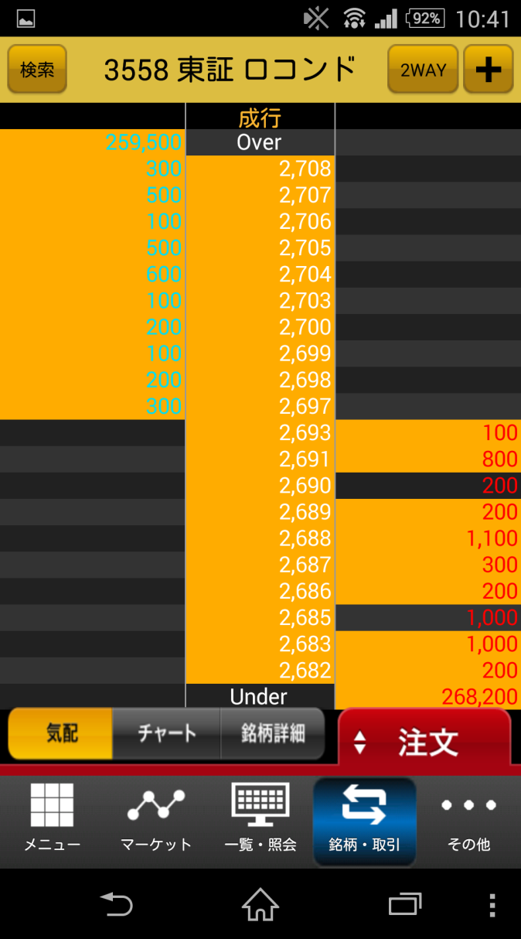
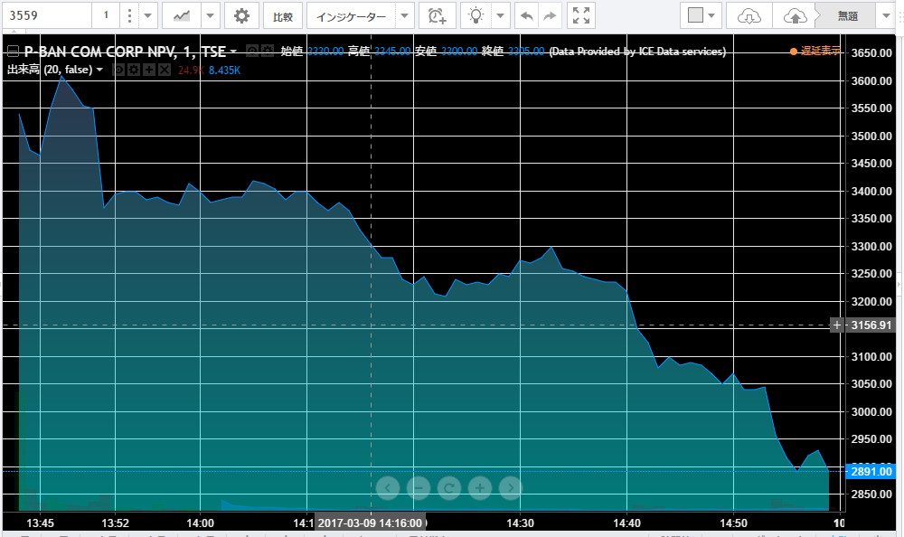
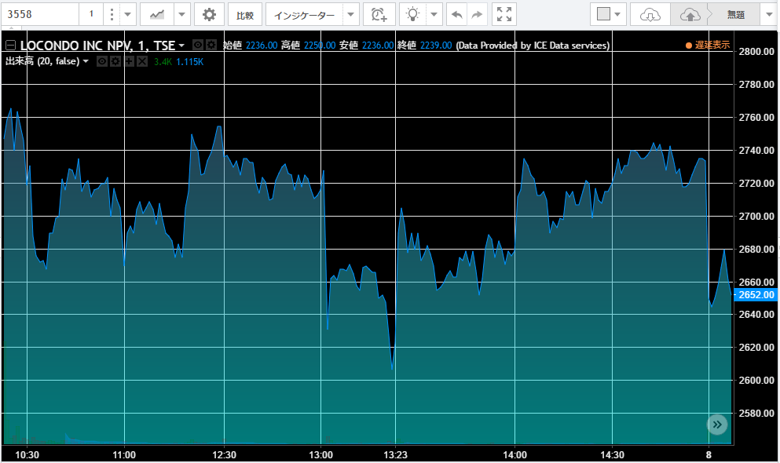
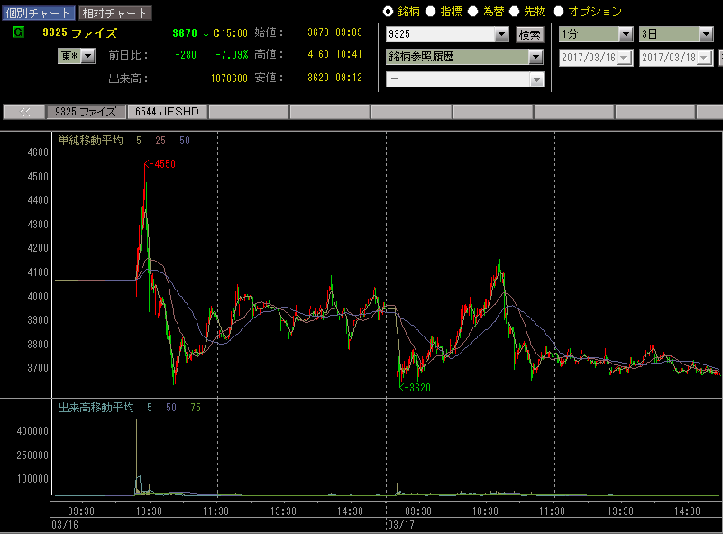
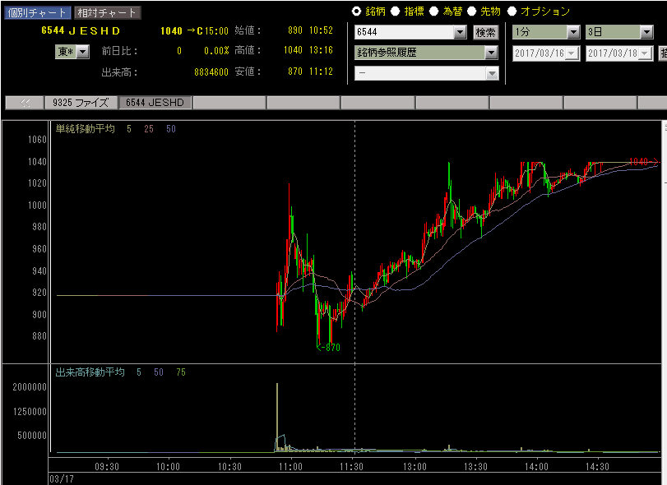
寄前気配情報 | 特別気配
注文自体は8時から表示されるが、9時直前に板情報を元に | 買いたい（売りたい）人がどちらか一方に偏っている状態を特別気配
指値を変更する人も多く、本当にぎりぎりまでは | 特が「買い」についていれば・・・「買い優勢」 ⇒ すなわち株価が騰がる。
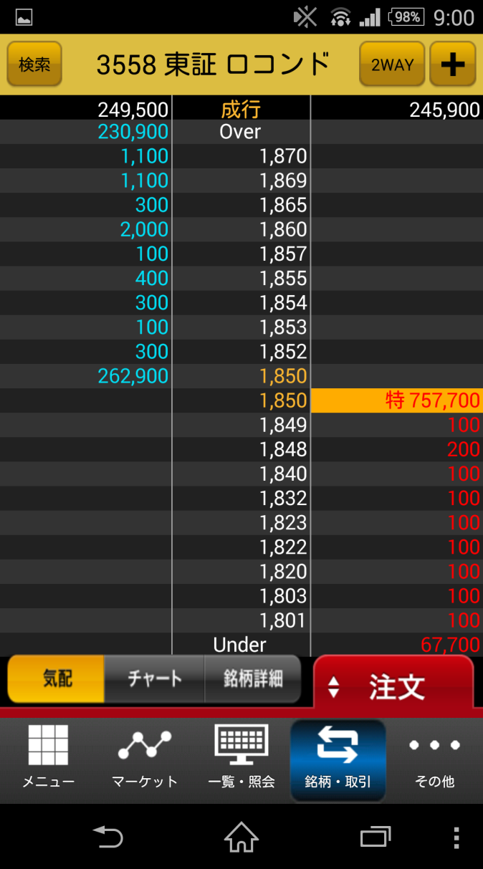
参考にならないケースが多い。 | 特が「売り」についていれば・・・「売り優勢」 ⇒ すなわち株価が下がる。
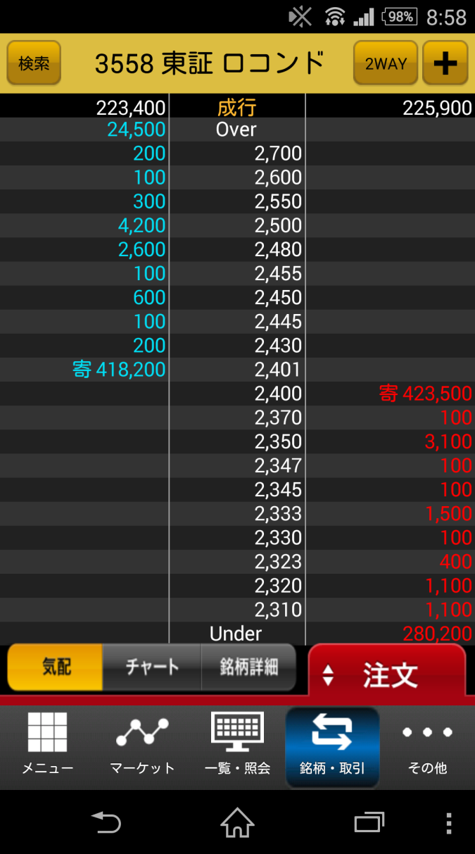
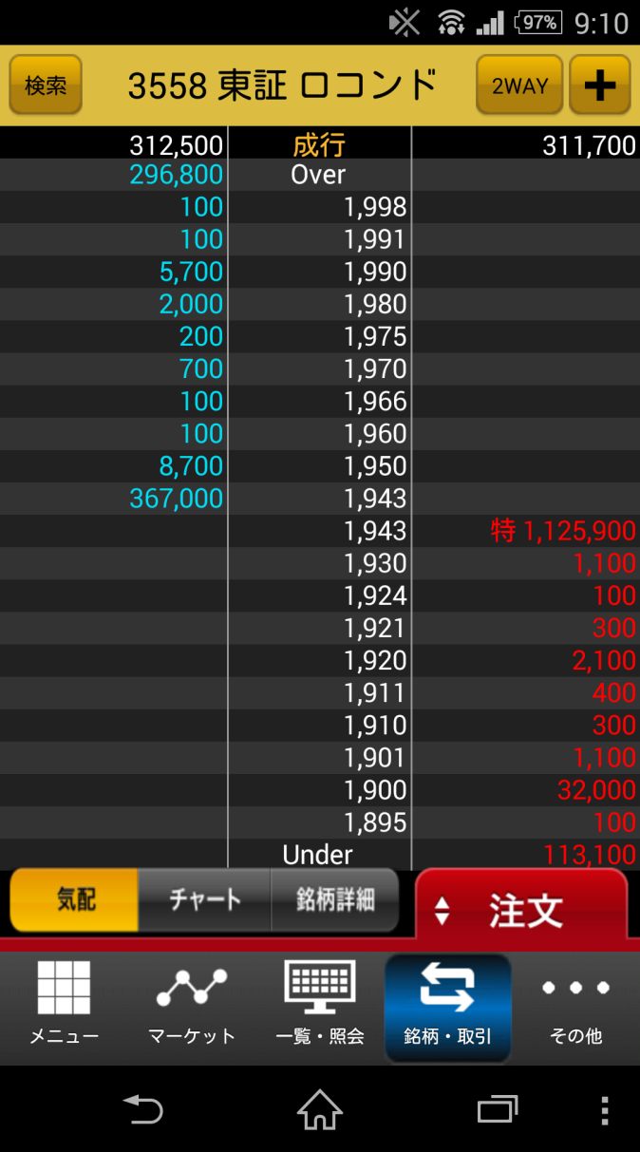
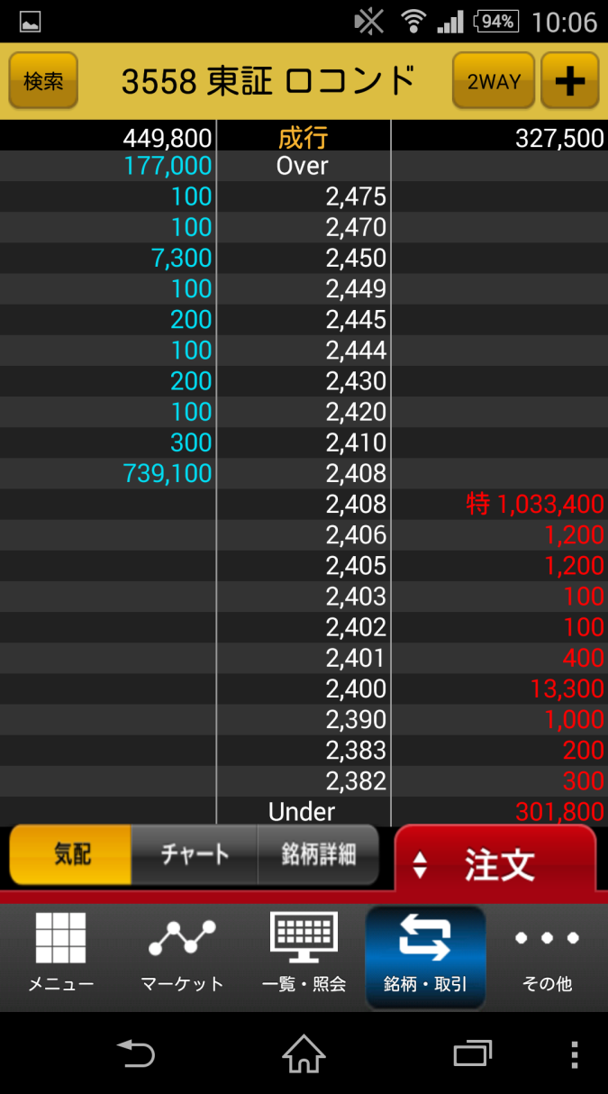

取引中

